截图
Fields | Mandatory ? | Wuxi EPZ | MicroVu | MicroVu | Hexagon | Hexagon | Hexagon | OGP | OGP | 林杰机
 |  |  | MicroVu（ Excel502） | MicroVu（Excel662） | Global advantage 07.10.07 | 443 | 332 | OGP（ZIP 300 ） | OGP（ZIP 250） | KTS（T20-P）
工单号(Work Oder Number) | Yes |  | 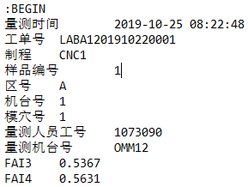 |  |  | 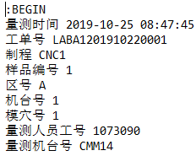 |  | 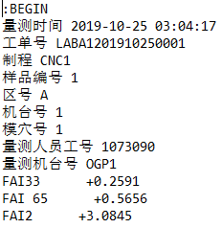
测量机台(Measuring Equipment Model) | Yes | 包含量测机台号，机台型号截取前三位字母
测量人员(Measuring User Name) | No
Emp ID | Yes
Config | No
Trial Number | No/yes if GRR
生产机台号(Production Machine Id) | No | 非必选字段，有时值为空格或"/" |  |  |  |  |  |  |  | s
模号/治具号(Mold Id/Tooling ID) | No
模穴(Cavity) | Yes | 非必选字段，有时值为空格或"/"
工件(Sample) | Yes | 非必选字段，有时值为空格或"/"
量测日期 量测时间(MeasuringDateTime) | Yes
序列号(Serial Number) | No
尺寸编号(Dimension Code) | Yes | WXI EPZ必选字段，用于标识尺寸名并在报告内呈现编号 | 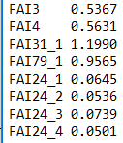 |  | 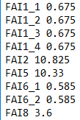 |  |  | 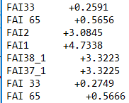
测量值(Measurement Value) | Yes | WXI EPZ必选字段，用于标识尺寸结果并在报告内呈现编号。若出现空值则为异常 |  |  |  |  |  |  |  | 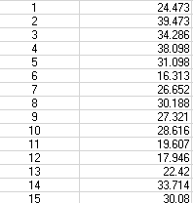
备注 |  |  | option 1 | option 1 | option 1 | option 1 | option 1 | option 2 | option 2 | option 2

